【6～10期】請求書チェック用紙 (記入例)
 |  |  |  |  |  |  |  |  | 大学等への提出用紙（大学等確認・保管用 6～10期）
 | 【第６～10期生用】 授業料請求書チェック用紙
支給が認められている留学期間を記入してください。（延長していない限りは実際の留学期間になります。延長している場合は、留学開始日から当初計画の留学日数までを支給上の期間とします。）
 |  |  |  |  | 採用期 | 大学等名 |  | 氏名

授業料を申請する場合は、概算額（見積り額）ではなく、確定額を確認できるよう請求書の提出が必要となります。
本紙以下の確認項目を入力し、全て確認をした上で、本紙に請求書及び和訳を添付し、在籍大学等に必ず提出してください。

 | 【留学の概要】
 | １．留学期間 |  |  | 開始年月日： | 2018-12-15 | 終了年月日： | 2019-06-30

 | ２．請求書確認項目

 |  |  | 確認・チェック項目 |  |  |  |  | チェック
 |  | ① | 留学先機関の大学または大学院が発行している書類である。 |  |  |  |  | ○
 |  |  | →レターヘッドがある／海外留学先機関の署名がある／印が捺印されている
 |  | ② | 請求書であることが確認できる。 |  |  |  |  | ○
 |  |  | →正式な請求書である／請求書が発行されない場合、最終的に支払うための確定額を示した書類である
 |  | ③ | 「受給者本人氏名」が請求書上で確認できる。（→該当にマーカーを引いた） |  |  |  |  | ○
 |  |  | →受給者本人宛の請求書であることが確認できる
 |  | ④ | 請求額の中に「授業料」が含まれている。（→該当にマーカーを引いた） |  |  |  |  | ○
 |  | ⑤ | 留学計画に沿った専門分野を学ぶことを目的とした授業の授業料である。 |  |  |  |  | ○
 |  |  | （→該当にマーカーを引いた） →語学の授業料のみの場合は支援対象外

 |  |  | （以下は必要に応じて提出）
 |  | ※ | ⑤が請求書および受入許可証から証明できない場合、証明可能となるよう以下のような書類を提出 |  |  |  |  | -
 |  |  | （１）シラバス
 |  |  | （２）履修登録書の写し
 |  | ※ | 上記に不足がある場合、それらを補う他の書類を収集し、提出 |  |  |  |  | -

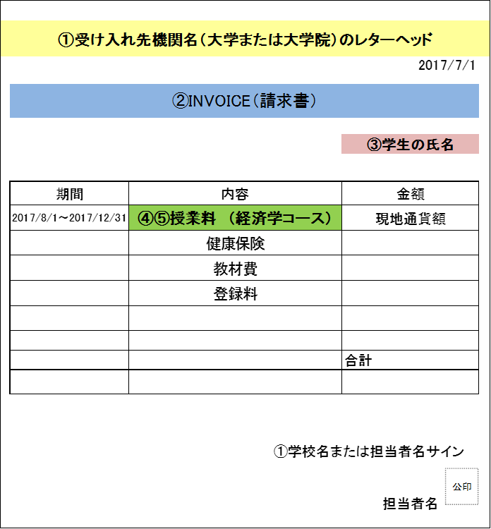

留学先機関の大学(=学位取得可能な高等教育機関）または大学院が発行している書類（語学学校は対象ではありません。）

「授業料」と明記されている。また、語学のみの授業料ではないことが明記されている。

